规则说明
起始范围 | 位数 | 内容 | 示例 | 备注 | 彩票游戏规则：
1-11 | 11 | 本号-票号 | 0000001-000 | 100张彩票为1本，本号+票号确定唯一彩票 | 彩票有10个刮奖区，每个刮奖区有一个图符和一个奖符，
12-21 | 10 | 图符 | abcdefghij | 决定奖金倍数，m为1倍，n\o\p为2倍 | 彩票中奖金额 = 同一个刮奖区内的（图符倍数 * 奖符金额）
22-31 | 10 | 奖符 | ABCDEFGHIJ | 代表奖金金额 | 每张彩票售价5元

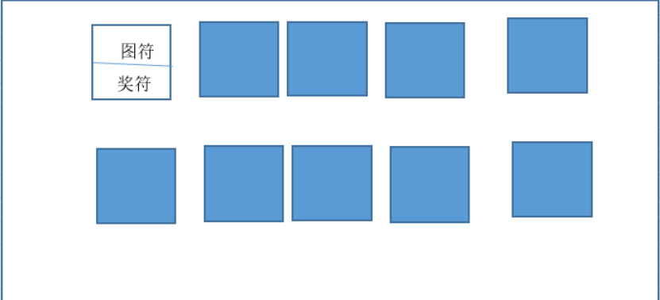
图符规则： |  |  | 奖金规则：
图符字母 | 倍数 |  | 奖金符号 | 奖金金额
m | 1 |  | A | 5
n | 2 |  | B | 10
o | 2 |  | C | 20
p | 2 |  | D | 25
 |  |  | E | 50
 |  |  | F | 100
 |  |  | G | 200
 |  |  | H | 500
 |  |  | I | 1000
 |  |  | J | 100000

